Varios 2
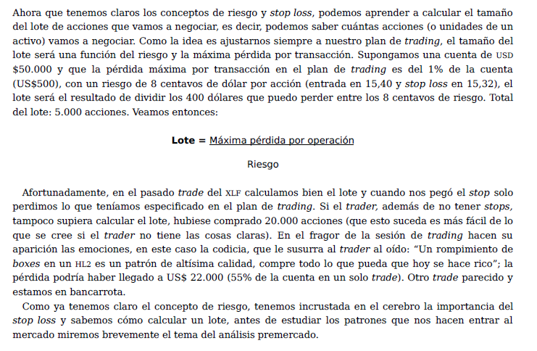
 |  |  |  |  |  | Voy a poner el calculo del Tipo ese
Calculadora de colocación de órdenes
 |  |  |  |  | Acción
Tamaño de la Cuenta: | 100% |  | 1600 |  | Inversión en Acciones | 10000 |  | Número de acciones a comprar: |  | 377
 |  |  |  |  | Precio actual Accion | 26.5

 |  |  |  |  | Opción
% de Ganancia en cada operación: | 3% |  | 48 |  | Incremento del Strike | 1 |  |  | Riesgo a asumir: | 1000 | Inversion
 |  |  |  |  | Mes | Strike | Prima |  |  |  | Real
% de Pérdida en cada operación: | 1% |  | 16 |  | jun | 27 | 0.42 |  | Lote/Cantidad necesario: | 23 | 966
 |  |  |  |  | sep | 28 | 0.46 |  | Lote/Cantidad necesario: | 21 | 966
Hasta cuánto puedo usar para invertir | 20% |  | 320
Ejemplo de Hyenuk = 30%
 |  |  |  |  | TP: | 150
Para el Take Profit o Limit | 15% |  |  |  | SL: | 50

Para el Stop Loss | 5% |  |  |  | Prima_original | 0.42
 |  |  |  |  | Quantity | 23

 |  |  |  |  | Prima_cierre | 0.39826086957 |  | Para que topee 50

 |  |  |  |  | Prima_cierre | 0.4852173913 |  | Para que topee 150 positivo
Tamaño de la cuenta | 100% | 1600
% de Ganancia por Operación | 3% | 48
% de Pérdida por Operación | 1% | 16
Monto máximo a invertir: | 20% | 320

Precio Ask de entrada: |  | 0.42
Lote o Quantity: |  | 5

Precio para Take Profit (como mínimo): |  | 0.516 |  | Ahora asegurarme de ver cómo poner un take profit a una opción.

Precio para Stop Limit: |  | 0.388

